Esc1 - Registro
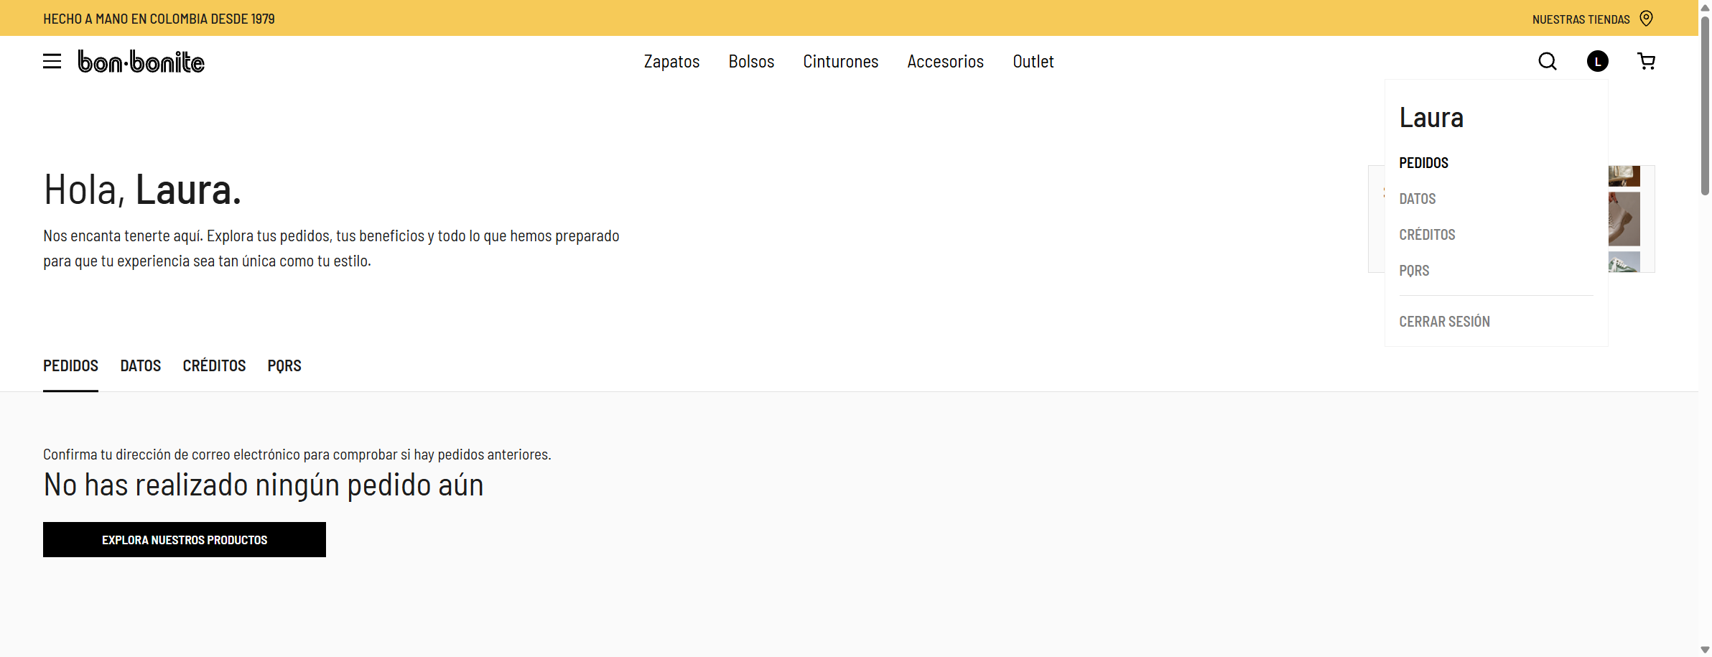
b) ESC-01 – Registro exitoso de un nuevo usuario
Solución del escenario automatizado · Etiqueta @Registro

Ficha del caso de prueba
ID | ESC-01
Nombre | Registro exitoso de un nuevo usuario
Módulo | Account / Mi cuenta
Historia de usuario | Como cliente potencial de Bon-bonite quiero registrarme en el sitio web para poder iniciar sesión y comprar productos.
Prioridad / Tipo | Alta · Funcional E2E – camino feliz
Precondiciones | • Sitio disponible. • Usuario no autenticado. • Cédula y correo no registrados previamente.
Datos de prueba | Generados en cada ejecución (GeneradorDatos): • Nombres: Laura · Apellidos: aleatorio • Cédula: 10 dígitos únicos que empiezan por 9 • Correo: qa.auto.<timestamp>@carlosmail.com • Contraseña: QaAuto#<timestamp> • Autorización de tratamiento de datos: marcada
Estado | Pasó
Duración (s) | 23.3
Fecha / hora de ejecución | 2026-10-14 02:03:34 (America/Bogota)
Resultado esperado | El usuario queda registrado y autenticado: ve el panel de Mi cuenta con el saludo "Hola, Laura." y el menú de la cuenta muestra "Cerrar Sesión".

Escenario en Gherkin (src/test/resources/features/registro.feature)
# language: es @Registro Característica: Registro de usuario en el sitio web Bon-bonite Como cliente potencial de Bon-bonite Quiero registrarme en el sitio web Para poder iniciar sesión y comprar productos @EscenarioExitoso Escenario: Registro exitoso de un nuevo usuario Dado que "Laura" es una cliente nueva que ingresa a la sección Mi cuenta Cuando se registra con datos válidos y acepta el tratamiento de datos personales Entonces debería ver el panel de su cuenta con su nombre Y debería tener la opción de cerrar sesión

Pasos ejecutados y resultados
# | Paso Gherkin | Acciones automatizadas (Screenplay) | Resultado esperado | Resultado obtenido | Estado | Duración (s)
1 | Dado que "Laura" es una cliente nueva que ingresa a la sección Mi cuenta | • Laura abre la sección Mi cuenta del sitio Bon-bonite | Se muestra la página Mi cuenta con los formularios de ingreso y registro. | Cumple: el paso se ejecutó y sus validaciones fueron exitosas. | Pasó | 9.7
2 | Cuando se registra con datos válidos y acepta el tratamiento de datos personales | • Laura se registra con los datos Laura Rocha (cédula 9961414194, qa.auto.1791961414194@carlosmail.com) | El formulario se envía sin errores y se redirige al panel de la cuenta. | Cumple: el paso se ejecutó y sus validaciones fueron exitosas. | Pasó | 12.5
3 | Entonces debería ver el panel de su cuenta con su nombre | • Laura should see a value that contains: <[/mi-cuenta]> • Laura should see text of saludo del panel de Mi cuenta that contains (ignoring case): <[Laura]> | La URL contiene /mi-cuenta y el saludo contiene el nombre del usuario. | Cumple: el paso se ejecutó y sus validaciones fueron exitosas. | Pasó | 0.7
4 | Y debería tener la opción de cerrar sesión | • Laura abre el menú de su cuenta • Laura should see enlace Cerrar sesión that is displayed | El menú de la cuenta se despliega y muestra la opción Cerrar Sesión. | Cumple: el paso se ejecutó y sus validaciones fueron exitosas. | Pasó | 0.5

Componentes Screenplay utilizados
Capa | Clases
Tasks | AbrirSitio, Registrarse
Interactions | AceptarCookies, ClickJs, AbrirMenuCuenta
Questions / Ensure | Text.of(PANEL_CUENTA), Ensure.thatTheCurrentPage().currentUrl(), Ensure.that(ENLACE_CERRAR_SESION).isDisplayed()
User interfaces | MiCuentaPage (#reg_username, #first_name, #last_name, #reg_email, #reg_password, #reg_password2, #privacy_policy_reg, button[name='register'], #user-icon-wrap, #header-account-menu)
Models / utils | Usuario, GeneradorDatos
Step definitions | CuentaStepDefinitions

Ejecución
cd bonbonite-automation mvn clean verify -Dtags="@Registro" # Reporte: target/site/serenity/index.html

Evidencias de la ejecución
Evidencia 1: Panel de la cuenta después del registro (evidencias\esc-01_1.png)
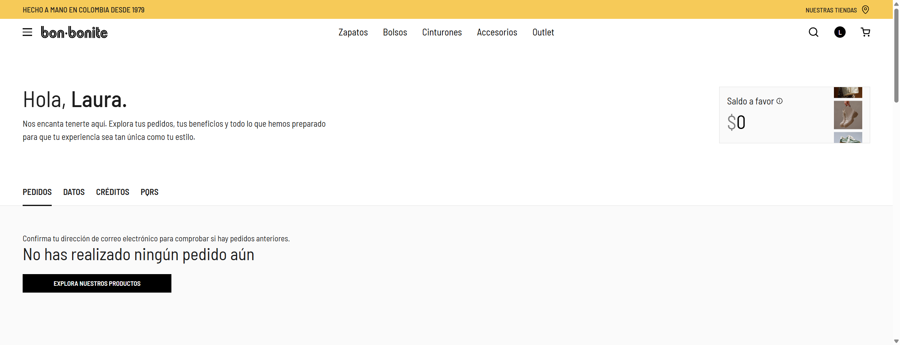

Evidencia 2: Menú de la cuenta con la opción Cerrar Sesión (evidencias\esc-01_2.png)

Esc2 - Modificar datos
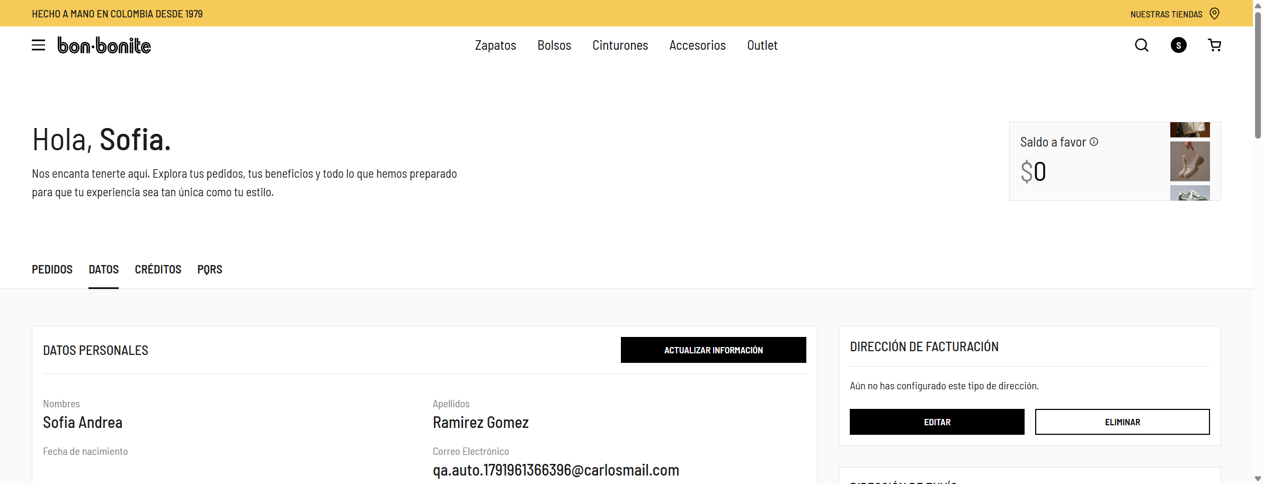
b) ESC-02 – Modificar los datos personales desde la pestaña Datos de Mi cuenta
Solución del escenario automatizado · Etiqueta @ModificarDatos

Ficha del caso de prueba
ID | ESC-02
Nombre | Modificar los datos personales desde la pestaña Datos de Mi cuenta
Módulo | Mi cuenta
Historia de usuario | Como cliente registrada de Bon-bonite quiero actualizar los datos personales de mi cuenta para mantener mi información al día.
Prioridad / Tipo | Alta · Funcional E2E – camino feliz (Esquema del escenario con Ejemplos)
Precondiciones | • Usuario registrado y autenticado. El antecedente lo crea por la UI, cierra sesión y vuelve a iniciar sesión con cédula y contraseña (así también se prueban el login y el logout).
Datos de prueba | Tabla de Ejemplos: • Nombres: Sofia Andrea • Apellidos: Ramirez Gomez • Teléfono: 3001234567
Estado | Pasó
Duración (s) | 47.3
Fecha / hora de ejecución | 2026-10-14 02:02:46 (America/Bogota)
Resultado esperado | Se muestra "Datos personales actualizados correctamente" y, al recargar la página, los nombres, apellidos y teléfono quedan con los valores nuevos.

Escenario en Gherkin (src/test/resources/features/modificar_datos.feature)
# language: es @ModificarDatos Característica: Modificación de datos del usuario registrado Como cliente registrada de Bon-bonite Quiero actualizar los datos personales de mi cuenta Para mantener mi información al día Antecedentes: Dado que "Sofia" es una cliente registrada que inició sesión en el sitio @EscenarioExitoso Esquema del escenario: Modificar los datos personales desde la pestaña Datos de Mi cuenta Cuando actualiza sus datos personales con nombres "<nombres>", apellidos "<apellidos>" y teléfono "<telefono>" Entonces debería ver el mensaje "Datos personales actualizados correctamente" Y al consultar de nuevo sus datos deberían aparecer nombres "<nombres>", apellidos "<apellidos>" y teléfono "<telefono>" Ejemplos: | nombres | apellidos | telefono | | Sofia Andrea | Ramirez Gomez | 3001234567 |

Pasos ejecutados y resultados
# | Paso Gherkin | Acciones automatizadas (Screenplay) | Resultado esperado | Resultado obtenido | Estado | Duración (s)
1 | Dado que "Sofia" es una cliente registrada que inició sesión en el sitio | • Sofia abre la sección Mi cuenta del sitio Bon-bonite • Sofia se registra con los datos Sofia Roybal (cédula 9961366396, qa.auto.1791961366396@carlosmail.com) • Sofia cierra sesión • Sofia inicia sesión con la cédula y contraseña de Sofia Roybal (cédula 9961366396, qa.auto.1791961366396@carlosmail.com) | Usuario registrado, sesión cerrada y nueva sesión iniciada con cédula y contraseña; se muestra el saludo de la cuenta. | Cumple: el paso se ejecutó y sus validaciones fueron exitosas. | Pasó | 40.1
2 | Cuando actualiza sus datos personales con nombres "Sofia Andrea", apellidos "Ramirez Gomez" y teléfono "3001234567" | • Sofia actualiza sus datos personales a Sofia Andrea Ramirez Gomez, teléfono 3001234567 | Al pulsar Actualizar Información los datos se vuelven editables; se diligencian y se pulsa Guardar. | Cumple: el paso se ejecutó y sus validaciones fueron exitosas. | Pasó | 4.9
3 | Entonces debería ver el mensaje "Datos personales actualizados correctamente" | • Sofia should see text of mensaje de confirmación that contains (ignoring case): <[Datos personales actualizados correctamente]> | Se muestra el mensaje de confirmación. | Cumple: el paso se ejecutó y sus validaciones fueron exitosas. | Pasó | 0.2
4 | Y al consultar de nuevo sus datos deberían aparecer nombres "Sofia Andrea", apellidos "Ramirez Gomez" y teléfono "3001234567" | • Sofia opens the browser at https://www.bon-bonite.com/mi-cuenta/edit-account/ • Sofia should see text of valor guardado del campo first_name that is equal to: <"Sofia Andrea"> • Sofia should see text of valor guardado del campo last_name that is equal to: <"Ramirez Gomez"> • Sofia should see text of valor guardado del campo billing_phone that is equal to: <"3001234567"> | Tras recargar la página los valores guardados coinciden con los ingresados. | Cumple: el paso se ejecutó y sus validaciones fueron exitosas. | Pasó | 2.1

Componentes Screenplay utilizados
Capa | Clases
Tasks | AbrirSitio, Registrarse, CerrarSesion, IniciarSesion, ModificarDatos
Interactions | AceptarCookies, ClickJs, AbrirMenuCuenta
Questions / Ensure | Text.of(MENSAJE_EXITO), Text.of(VALOR_GUARDADO.of(campo))
User interfaces | EditarCuentaPage (#profile-update-form .update-info-btn, input[name='first_name' | 'last_name' | 'billing_phone'], .save-info-btn, #profile-message, .profile-field[data-field])
Models / utils | Usuario, GeneradorDatos
Step definitions | CuentaStepDefinitions, ModificarDatosStepDefinitions

Ejecución
cd bonbonite-automation mvn clean verify -Dtags="@ModificarDatos" # Reporte: target/site/serenity/index.html

Evidencias de la ejecución
Evidencia 1: Mensaje de confirmación tras guardar (evidencias\esc-02_1.png)
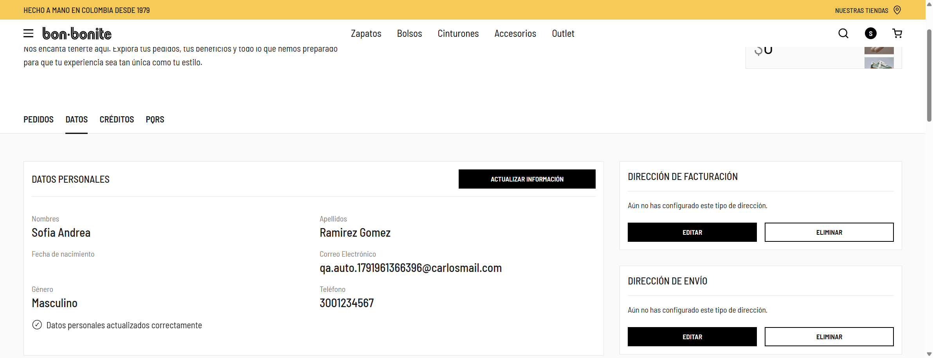

Evidencia 2: Datos persistidos después de recargar la página (evidencias\esc-02_2.png)

Esc3 - Compra
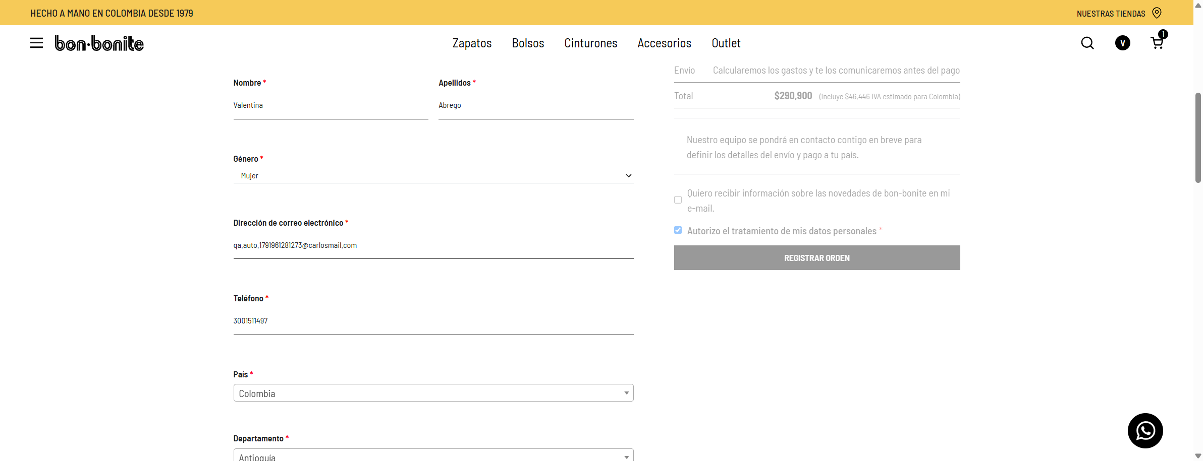
b) ESC-03 – Compra de un producto de la categoría Zapatos hasta la confirmación del pedido
Solución del escenario automatizado · Etiqueta @Compra

Ficha del caso de prueba
ID | ESC-03
Nombre | Compra de un producto de la categoría Zapatos hasta la confirmación del pedido
Módulo | Zapatos · Carrito · Checkout
Historia de usuario | Como cliente registrada de Bon-bonite quiero agregar productos al carrito y llegar al pago para comprar los productos que necesito.
Prioridad / Tipo | Alta · Funcional E2E – camino feliz
Precondiciones | • Usuario registrado y autenticado (antecedente: registro, logout y login). • Carrito vacío (usuario nuevo). • Al menos un producto con talla en inventario en la categoría Zapatos.
Datos de prueba | • Categoría: Zapatos (desde el menú principal) • Producto y talla: el primero con inventario (dinámico) • Facturación/envío: Género Mujer · Teléfono 300XXXXXXX · Departamento Antioquia · Ciudad Medellín · Dirección aleatoria • Autorización de tratamiento de datos: marcada
Estado | Pasó
Duración (s) | 84.8
Fecha / hora de ejecución | 2026-10-14 02:01:21 (America/Bogota)
Resultado esperado | El carrito contiene solo el producto elegido, con cantidad 1 y su precio. En el checkout, el resumen muestra el producto, "Cantidad: 1", el total igual al precio y el botón "Registrar Orden" disponible.

Escenario en Gherkin (src/test/resources/features/compra.feature)
# language: es @Compra Característica: Compra de productos en el sitio web Bon-bonite Como cliente registrada de Bon-bonite Quiero agregar productos al carrito y llegar al pago Para comprar los productos que necesito Antecedentes: Dado que "Valentina" es una cliente registrada que inició sesión en el sitio @EscenarioExitoso Escenario: Compra de un producto de la categoría Zapatos hasta la confirmación del pedido Cuando selecciona un producto disponible de la categoría "Zapatos" Y lo agrega al carrito con una talla disponible Entonces el carrito debería contener el producto seleccionado con cantidad 1 y su precio Cuando continúa al pago y diligencia los datos de facturación y envío Entonces el resumen del pedido debería mostrar el producto seleccionado y el total a pagar

Pasos ejecutados y resultados
# | Paso Gherkin | Acciones automatizadas (Screenplay) | Resultado esperado | Resultado obtenido | Estado | Duración (s)
1 | Dado que "Valentina" es una cliente registrada que inició sesión en el sitio | • Valentina abre la sección Mi cuenta del sitio Bon-bonite • Valentina se registra con los datos Valentina Abrego (cédula 9961281273, qa.auto.1791961281273@carlosmail.com) • Valentina cierra sesión • Valentina inicia sesión con la cédula y contraseña de Valentina Abrego (cédula 9961281273, qa.auto.1791961281273@carlosmail.com) | Usuario autenticado en el sitio. | Cumple: el paso se ejecutó y sus validaciones fueron exitosas. | Pasó | 41.7
2 | Cuando selecciona un producto disponible de la categoría "Zapatos" | • Valentina selecciona un producto disponible de la categoría Zapatos | Se abre la categoría Zapatos y se elige el primer producto con una talla en inventario. | Cumple: el paso se ejecutó y sus validaciones fueron exitosas. | Pasó | 13
3 | Y lo agrega al carrito con una talla disponible | • Valentina agrega el producto seleccionado al carrito con una talla disponible | Se selecciona la talla, se pulsa Añadir al carrito y se abre el carrito. | Cumple: el paso se ejecutó y sus validaciones fueron exitosas. | Pasó | 15.5
4 | Entonces el carrito debería contener el producto seleccionado con cantidad 1 y su precio | • Valentina should see a value that is equal to: <1> • Valentina should see text of productos del carrito that contains (ignoring case): <[Baleta en cuero bristol fusil]> • Valentina should see value of cantidades del carrito that is equal to: <"1"> • Valentina should see text of precios del carrito that is equal to: <"$290,900"> | El carrito tiene 1 ítem con el nombre, la cantidad 1 y el precio del producto. | Cumple: el paso se ejecutó y sus validaciones fueron exitosas. | Pasó | 0.5
5 | Cuando continúa al pago y diligencia los datos de facturación y envío | • Valentina continúa al pago y diligencia los datos de facturación y envío | Se avanza por los pasos del checkout y se diligencian los datos de facturación y envío (incluye listas select2 de departamento y ciudad). | Cumple: el paso se ejecutó y sus validaciones fueron exitosas. | Pasó | 13.2
6 | Entonces el resumen del pedido debería mostrar el producto seleccionado y el total a pagar | • Valentina should see text of productos del resumen that contains (ignoring case): <[Baleta en cuero bristol fusil]> • Valentina should see text of productos del resumen that contains: <[Cantidad: 1]> • Valentina should see text of total del pedido that is equal to: <"$290,900"> • Valentina should see botón Registrar Orden that is displayed | El resumen muestra el producto, la cantidad 1, el total correcto y el botón Registrar Orden (no se pulsa). | Cumple: el paso se ejecutó y sus validaciones fueron exitosas. | Pasó | 0.6

Componentes Screenplay utilizados
Capa | Clases
Tasks | AbrirSitio, Registrarse, CerrarSesion, IniciarSesion, SeleccionarProducto, AgregarAlCarrito, IrAlPago
Interactions | AceptarCookies, ClickJs, AbrirMenuCuenta, SeleccionarTalla, SeleccionarOpcionSelect2
Questions / Ensure | TallaDisponible (lee data-product_variations), Text.of / Value.of de carrito y resumen
User interfaces | CategoriaPage, ProductoPage, CarritoPage, CheckoutPage
Models / utils | Usuario, DatosEnvio, ProductoSeleccionado, GeneradorDatos, Constantes
Step definitions | CuentaStepDefinitions, CompraStepDefinitions

Ejecución
cd bonbonite-automation mvn clean verify -Dtags="@Compra" # Reporte: target/site/serenity/index.html

Evidencias de la ejecución
Evidencia 1: Producto seleccionado (evidencias\esc-03_1.png)
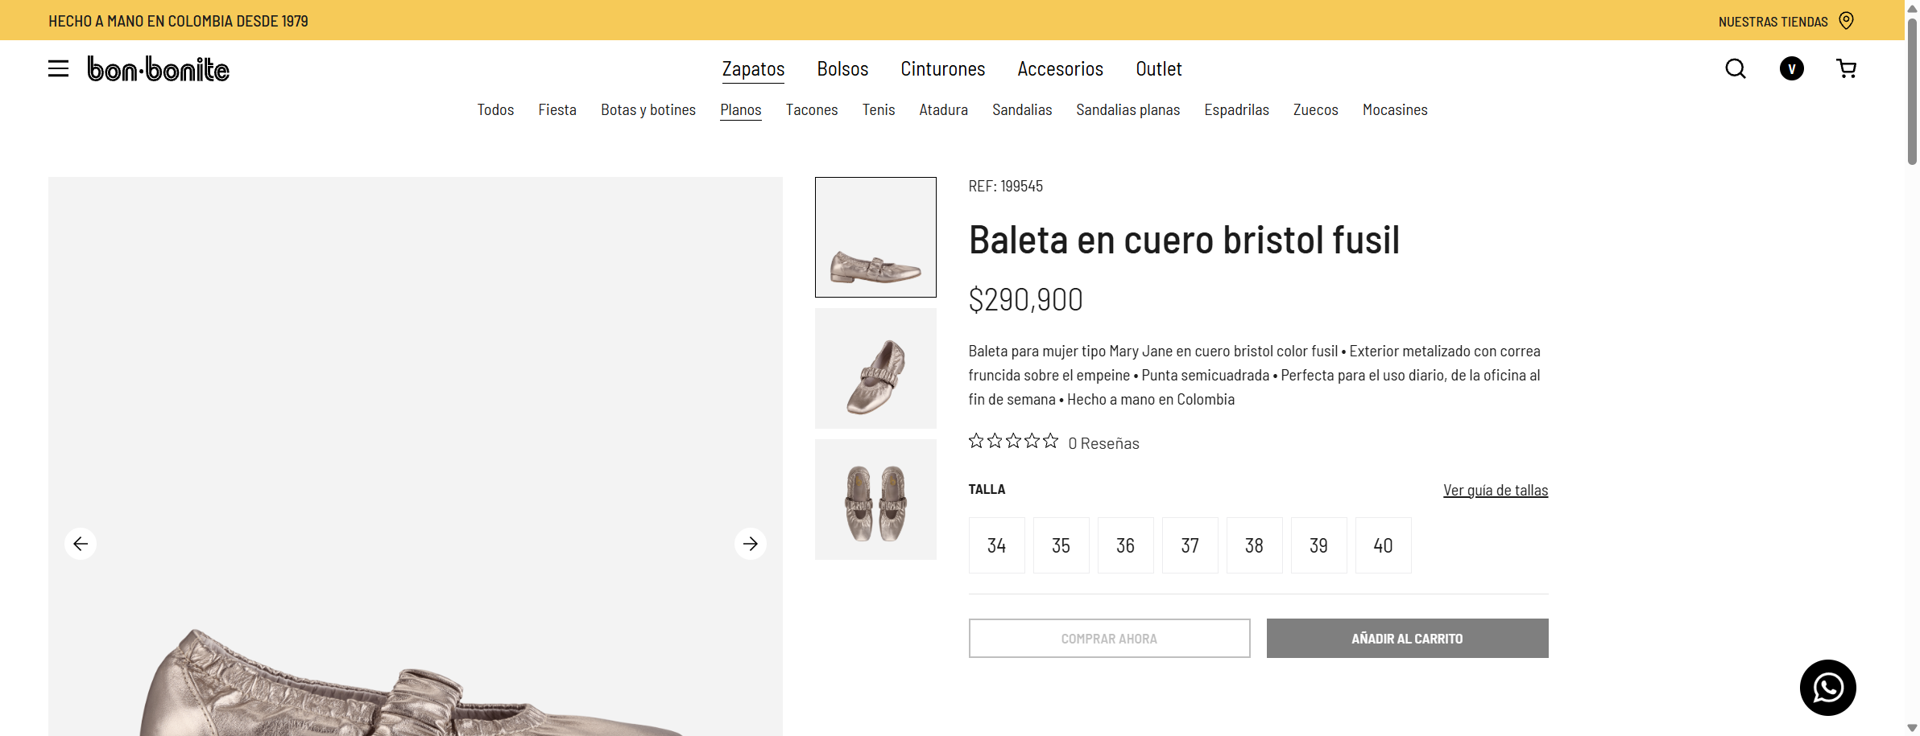

Evidencia 2: Carrito con el producto (evidencias\esc-03_2.png)
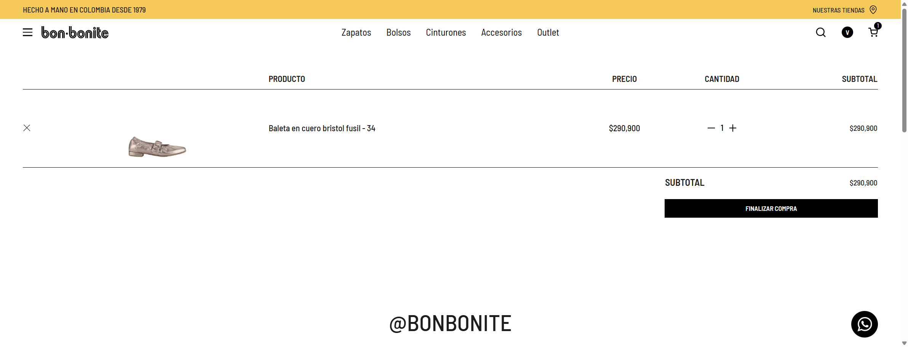

Evidencia 3: Checkout diligenciado y resumen del pedido (evidencias\esc-03_3.png)

